Лист1
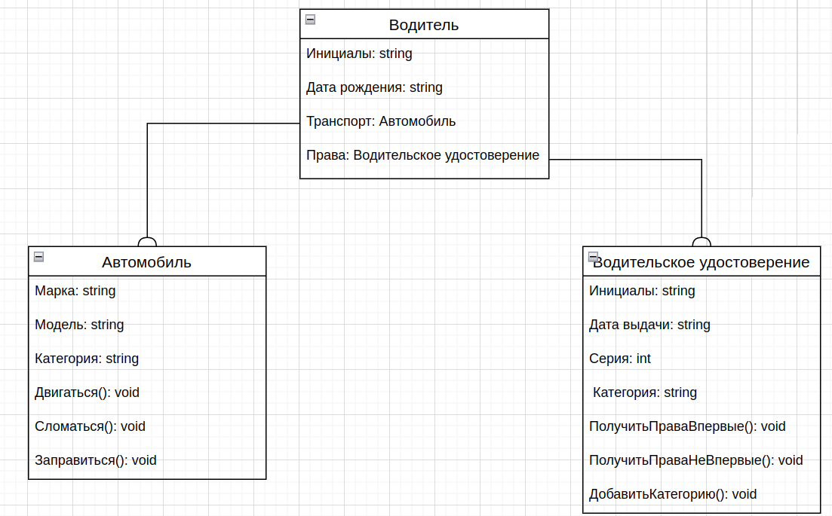
Вопрос 1.
Супертип: транспортное средство
Подтипы данного типа: пароход, самолет, машина, велосипед, самокат, поезд.

Вопрос 2.
Чтобы избавиться от взаимоисключающих связей нужно добавить состояние "Состояние" (в магазине, у пользователя, в ремонте)

Вопрос 6.
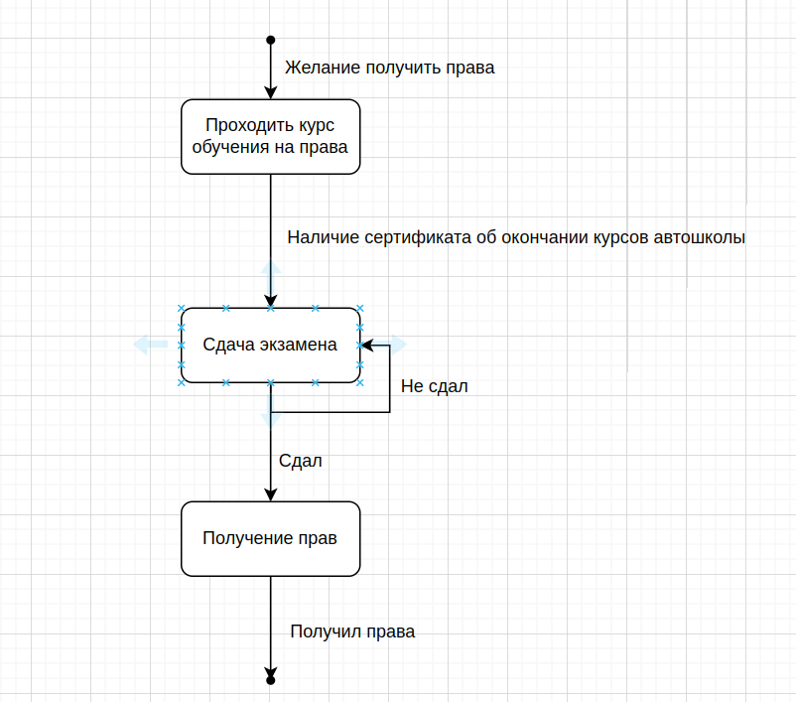

Вопрос 9.
context ВОДИТЕЛЬ inv: | context АВТОМОБИЛЬ inv:
self.Возраст >= 18 | self.Возраст <= 18

Вопрос 4.

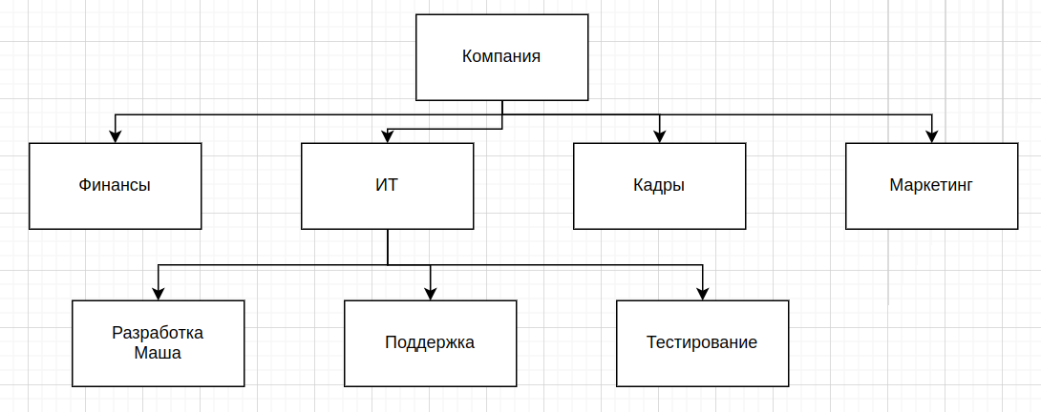

Вопрос 5.
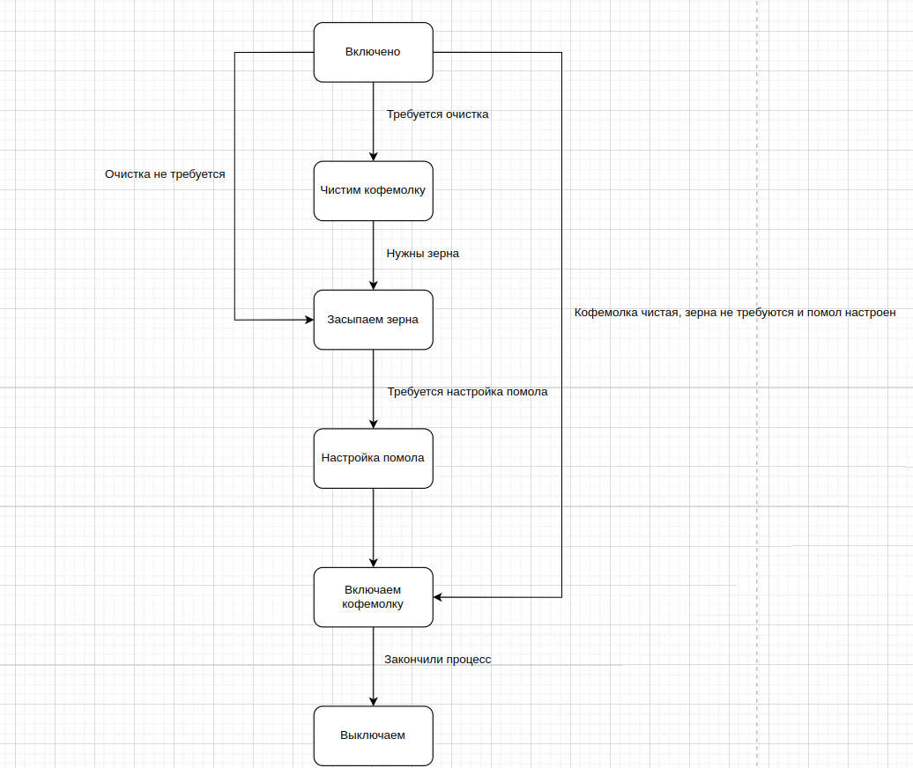

Вопрос 3.
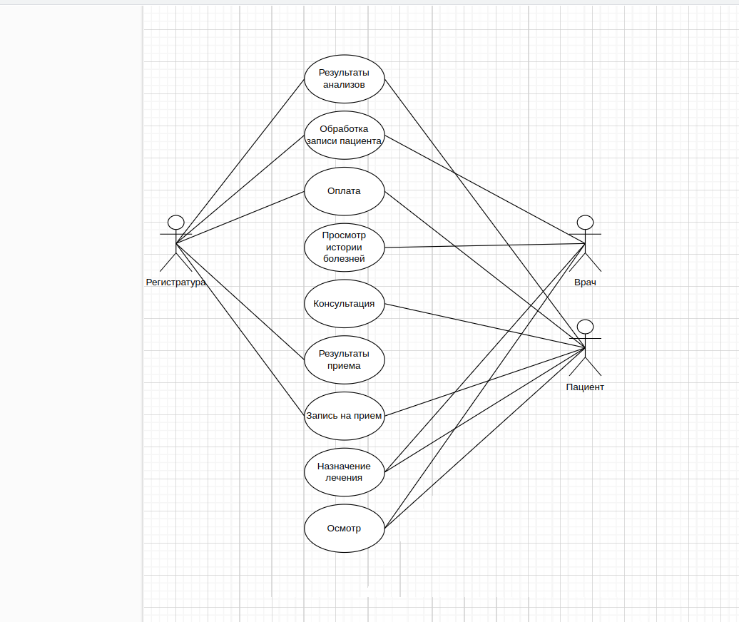

Вопрос 7.
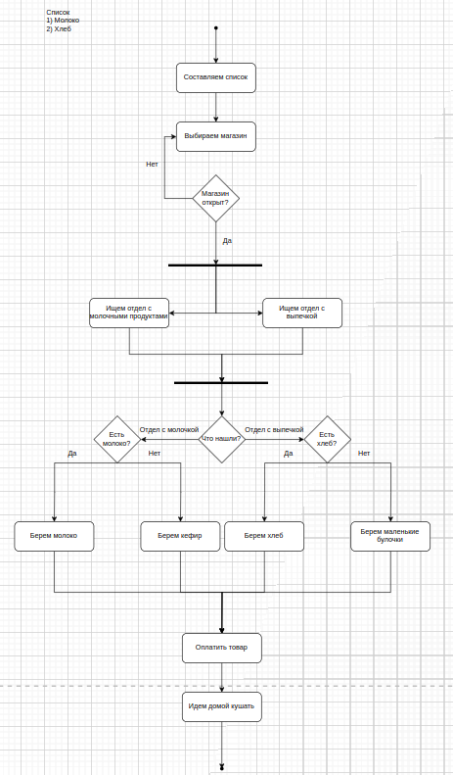

Вопрос 8.
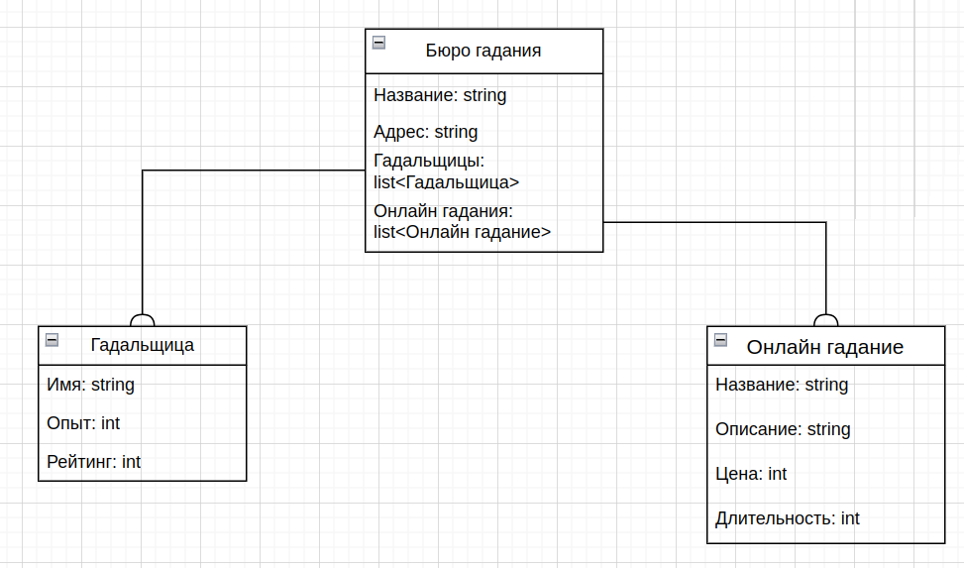

Вопрос 10.

context ВОДИТЕЛЬ inv:
self.Права.Категория = self.ТранспортноеСредство.Категория

